(修正版)★令和5年度まとめ
【令和5年度】 自殺未遂者相談支援事業 オール大阪まとめ（大阪市・堺市・中核市・大阪府）

◆各警察署からの「支援事案情報提供書」受理数
・「支援事案情報提供書」は、H29年度以降1000人を超えており、令和2年度以降は増加傾向。
・R5年度は、1384件で前年より3件増加（大阪府・中核市41件増、大阪市42件減、堺市4件増）
 | H21 | H22 | H23 | H24 | H25 | H26 | H27 | H28 | H29 | H30 | R1 | R2 | R3 | R4 | R5
大阪府 中核市 |  |  |  | 158 | 452 | 440 | 370 | 361 | 490 | 572 | 548 | 577 | 674 | 691 | 734

大阪市 | 12 | 40 | 61 | 190 | 381 | 338 | 274 | 351 | 504 | 532 | 527 | 626 | 571 | 602 | 560
堺市 | 15 | 32 | 44 | 41 | 78 | 64 | 64 | 62 | 88 | 90 | 80 | 76 | 74 | 88 | 92
計 | 27 | 72 | 105 | 389 | 911 | 842 | 708 | 774 | 1082 | 1194 | 1155 | 1279 | 1319 | 1381 | 1386
支援事案情報提供書受理数の年次推移

◆属性
・相談者は、家族が62.6%と最も多く、本人は31.4%となっている。
・自殺未遂者の性別は女性が65.2%と多い。
・自殺未遂者の年代は、20代が最も多く、次いで30代、50代、40代の順である。
20代、30代、70代、80代で前年度より増加しており、特に30代で20人、20代で19人と大きく増加。
・学生は142人、全体の19.3%で高校生が最も多い。前年度より14人増加しており、中学生、高校生、専門学生で増加している。

相談者 |  |  |  |  |  |  |  | 自殺未遂者の性別
 | 堺市 | 大阪市 | 大阪府 中核市 | 合計 | % | 参考 R４年度 |  |  | 堺市 | 大阪市 | 大阪府 中核市 | 合計 | % | 参考 R４年度
本人 | 31 | 234 | 170 | 435 | 31.4 | 427(30.9%) |  | 男 | 34 | 167 | 250 | 451 | 32.5 | 478(34.6%)
家族 | 58 | 303 | 507 | 868 | 62.6 | 877(63.5%) |  | 女 | 58 | 392 | 483 | 933 | 67.3 | 901(65.2% )
本人・家族 | 3 | 21 | 55 | 79 | 5.7 | 74(5.4%) |  | 不詳 | 0 | 1 | 1 | 2 | 0.1 | 2(0.2%)
その他 | 0 | 2 | 2 | 4 | 0.3 | 3(0.2%) |  | 計 | 92 | 560 | 734 | 1386 | 100 | 1381
計 | 92 | 560 | 734 | 1386 | 100 | 1381
令和5年度 相談者
N=1386
令和5年度 自殺未遂者の性別
N=1386

自殺未遂者の年齢
 |  | R5年度 |  |  |  |  | 参考
 |  | 堺市 | 大阪市 | 大阪府 中核市 | 合計 | % | R3年度 | R4年度
０～１９才 |  | 19 | 51 | 105 | 175 | 12.6 | 135 | 182
２０～２９才 |  | 30 | 190 | 181 | 401 | 28.9 | 359 | 382
３０～３９才 |  | 8 | 91 | 127 | 226 | 16.3 | 241 | 206
４０～４９才 |  | 15 | 66 | 112 | 193 | 13.9 | 219 | 194
５０～５９才 |  | 10 | 76 | 96 | 182 | 13.1 | 146 | 197
６０～６９才 |  | 4 | 37 | 33 | 74 | 5.3 | 80 | 98
７０～７９才 |  | 4 | 26 | 40 | 70 | 5.1 | 78 | 65
８０才以上 |  | 2 | 23 | 40 | 65 | 4.7 | 61 | 57
計 |  | 92 | 560 | 734 | 1386 | 100 | 1319 | 1381
令和5年度自殺未遂者の年齢
N=1386
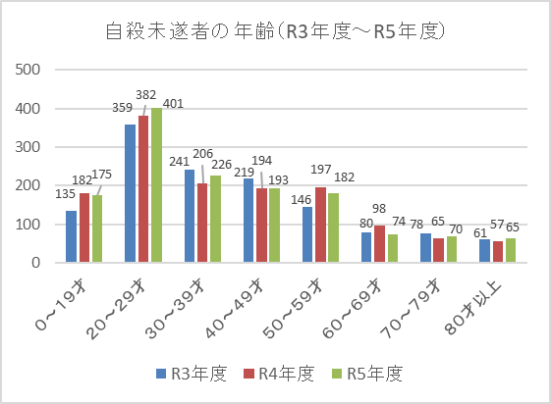

自殺未遂者の学生区分
 | R5年度 |  |  |  | 参考
 | 堺市 | 大阪市 | 大阪府 中核市 | 合計 | R3年度 | R4年度
小学生 | 1 | 0 | 0 | 1 | 0 | 5
中学生 | 8 | 9 | 14 | 31 | 22 | 24
高校生 | 8 | 19 | 46 | 73 | 47 | 62
大学生 | 2 | 1 | 21 | 24 | 33 | 30
専門学校生 | 2 | 4 | 7 | 13 | 10 | 7
計 | 21 | 33 | 88 | 142 | 112 | 128
令和5年度 学生区分
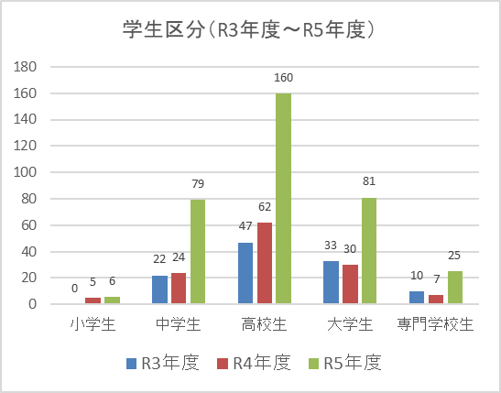

◆未遂の手段
・過量服薬が最も多く、次いで刃物となっている。
 |  |  |  |  |  | ※複数計上あり
 |  | 堺市 | 大阪市 | 大阪府 中核市 | 合計 | ％ | 参考 R4年度
過量服薬 |  | 14 | 271 | 246 | 531 | 36.3 | 462(31.8%)
刃物 |  | 16 | 129 | 194 | 339 | 23.2 | 348(24.0%)
飛び降り |  | 14 | 45 | 43 | 102 | 7.0 | 103(7.1%)
首つり |  | 6 | 39 | 57 | 102 | 7.0 | 111(7.6%)
有機溶剤吸引 |  | 1 | 2 | 1 | 4 | 0.3 | 8(0.6%)
練炭 |  | 2 | 2 | 3 | 7 | 0.5 | 12(0.8%)
その他 |  | 11 | 42 | 53 | 106 | 7.3 | 104(7.2%)
未遂行為無し |  | 31 | 70 | 169 | 270 | 18.5 | 302(20.8%)
不明 |  | 0 | 0 | 1 | 1 | 0.1 | 1(0.1%)
計 |  | 95 | 600 | 767 | 1462 | 100.0 | 1451
令和5年度 自殺未遂者の手段

◆相談内容（自殺未遂者の原因・動機）
・健康問題が多く、次に家庭問題となっている。
 |  |  |  |  |  | ※複数計上あり
 |  | 堺市 | 大阪市 | 大阪府 中核市 | 合計 | ％ | 参考 R4年度
家庭問題 |  | 31 | 118 | 187 | 336 | 19.5 | 322(19.6%)
健康問題 |  | 74 | 180 | 293 | 547 | 31.7 | 561(24.1%)
経済・生活問題 |  | 19 | 51 | 86 | 156 | 9.0 | 136(8.3%)
勤務問題 |  | 16 | 54 | 71 | 141 | 8.2 | 142(8.6%)
男女問題 |  | 11 | 87 | 89 | 187 | 10.8 | 146(8.9%)
学校問題 |  | 13 | 15 | 45 | 73 | 4.2 | 63(3.8%)
その他 |  | 2 | 55 | 82 | 139 | 8.0 | 139(8.5%)
不詳 |  | 2 | 83 | 63 | 148 | 8.6 | 134(8.2%)
計 |  | 168 | 643 | 916 | 1727 | 100.0 | 1643
令和5年度 相談内容（自殺未遂の原因・動機）

◆アルコール・ギャンブル関連問題の有無
・アルコール関連問題ありの人は、100人で、全体の7.2％となっている。
 |  |  | 堺市 | 大阪市 | 大阪府 中核市 | 合計 | 参考 R4年度
アルコール関連問題あり |  |  | 11 | 51 | 38 | 100 | 68
ギャンブル関連問題あり |  |  | 0 | 4 | 2 | 6 | 5

